Mehrkampf U12+U10 2026-01
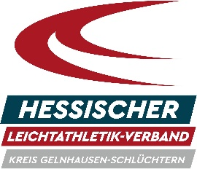
HLV-Kreis
Gelnhausen-Schlüchtern

Meldeformular Mehrkampf 2026 (U12 + U10)

Veranstaltung:
Datum:
Verein:

Nr. | VORname | NACHname | Jahrgang | Geschlecht | Disziplin* | Verein
1 |  |  |  |  |  | 0
2 |  |  |  |  |  | 0
3 |  |  |  |  |  | 0
4 |  |  |  |  |  | 0
5 |  |  |  |  |  | 0
6 |  |  |  |  |  | 0
7 |  |  |  |  |  | 0
8 |  |  |  |  |  | 0
9 |  |  |  |  |  | 0
10 |  |  |  |  |  | 0
11 |  |  |  |  |  | 0
12 |  |  |  |  |  | 0
13 |  |  |  |  |  | 0
14 |  |  |  |  |  | 0
15 |  |  |  |  |  | 0
16 |  |  |  |  |  | 0
17 |  |  |  |  |  | 0
18 |  |  |  |  |  | 0
19 |  |  |  |  |  | 0
20 |  |  |  |  |  | 0
21 |  |  |  |  |  | 0
22 |  |  |  |  |  | 0
23 |  |  |  |  |  | 0
24 |  |  |  |  |  | 0
25 |  |  |  |  |  | 0
* bitte Mehrkampfmeldung eintragen: 3-K für Kinder U12; KLMK für Kinder U10
Bitte als Excel-Formular (xlsx, xls) an die Meldestelle zurückschicken, nicht als pdf, ods oder jpg

